Feuil1
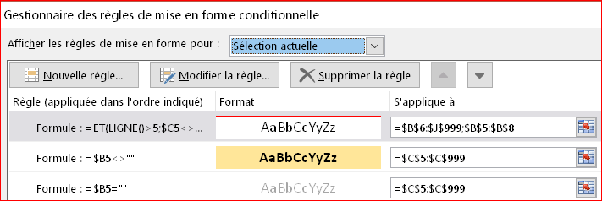
Date | Equipe | Type de papier | Référence | Cause du rejet | QT Rouleaux | Rayon moyen restant | Quantité M² | Ml restant
2021-05-07 | bleu | multi | 224 | Quantité insuffisante pour retour | 5 | 110
 | bleu |  | 24 | idem | 10 | 65
 | bleu |  | 224 | manque étiquette | 2 | 25
2021-05-07 | orange | single | 212 | manque étiquette | 5 | 120
 | orange
2021-05-08 | vert
2021-05-11 | bleu
Je voudrais que lorsqu'on rentre une date dans la colonne "B" et que dans la colonne "C" ce n'est pas la même équipe qui renseigne le tableau une MFC me mette un trait sur toute la longueur du tableau (ici en rouge).
 | bleu
 | bleu
2021-05-12 | vert
2021-05-13 | vert
 | vert

